Visual Studio Codeインストール
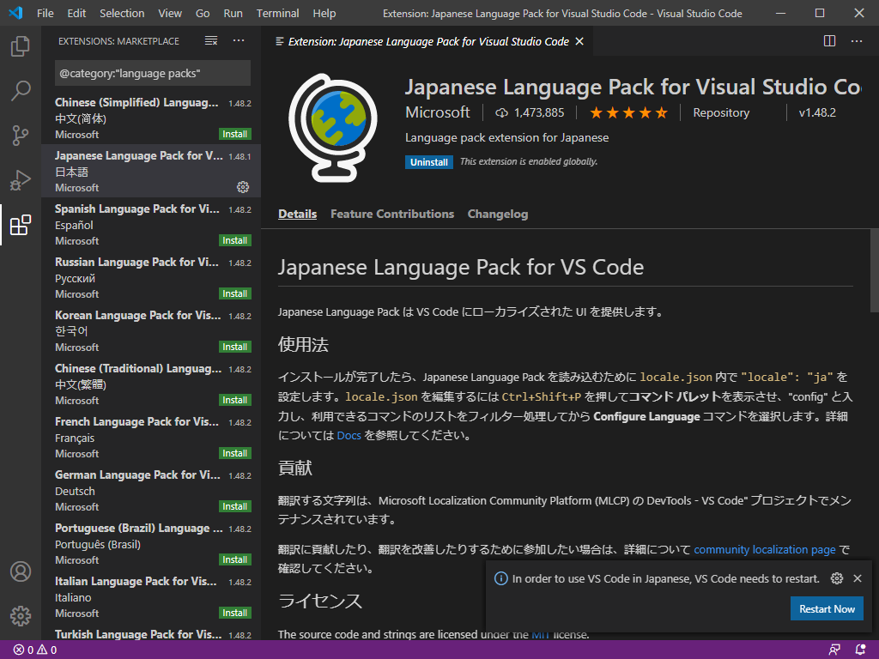
・Visual Studio Codeをダウンロード
下記からVisual Studio Codeをダウンロード

https://azure.microsoft.com/ja-jp/products/visual-studio-code/

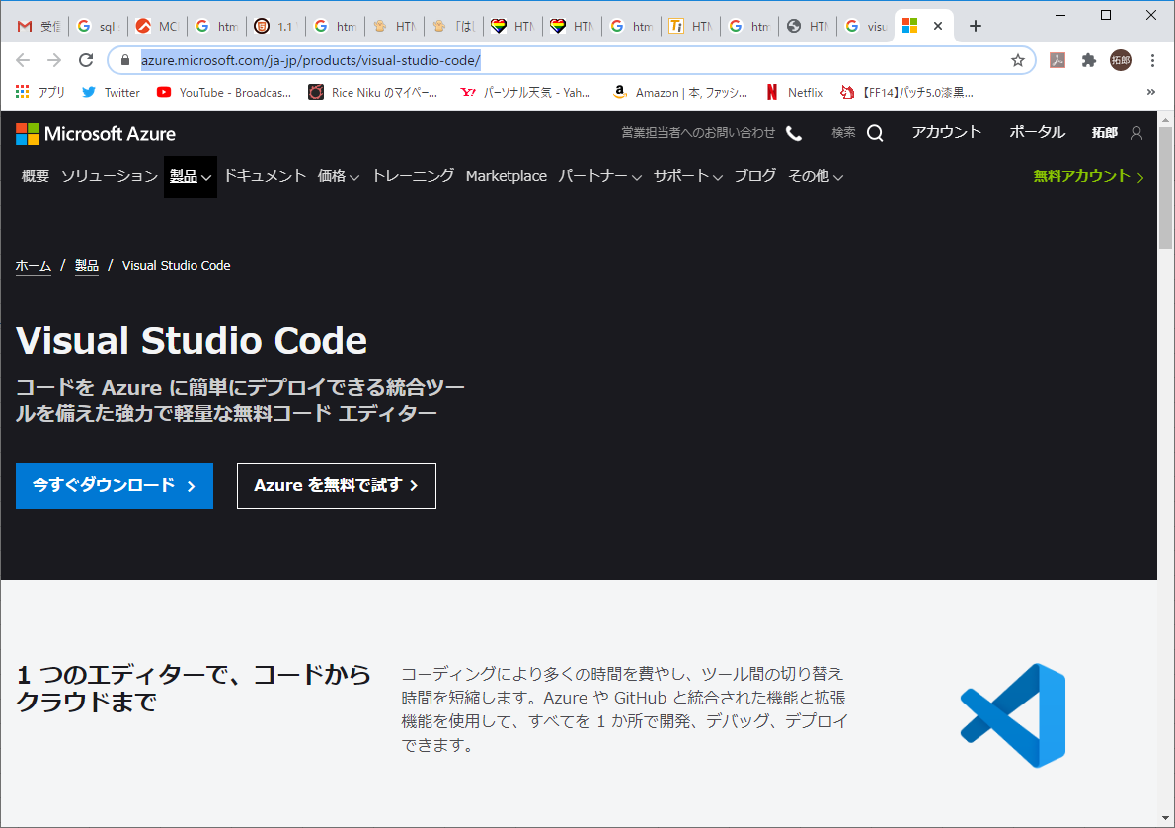

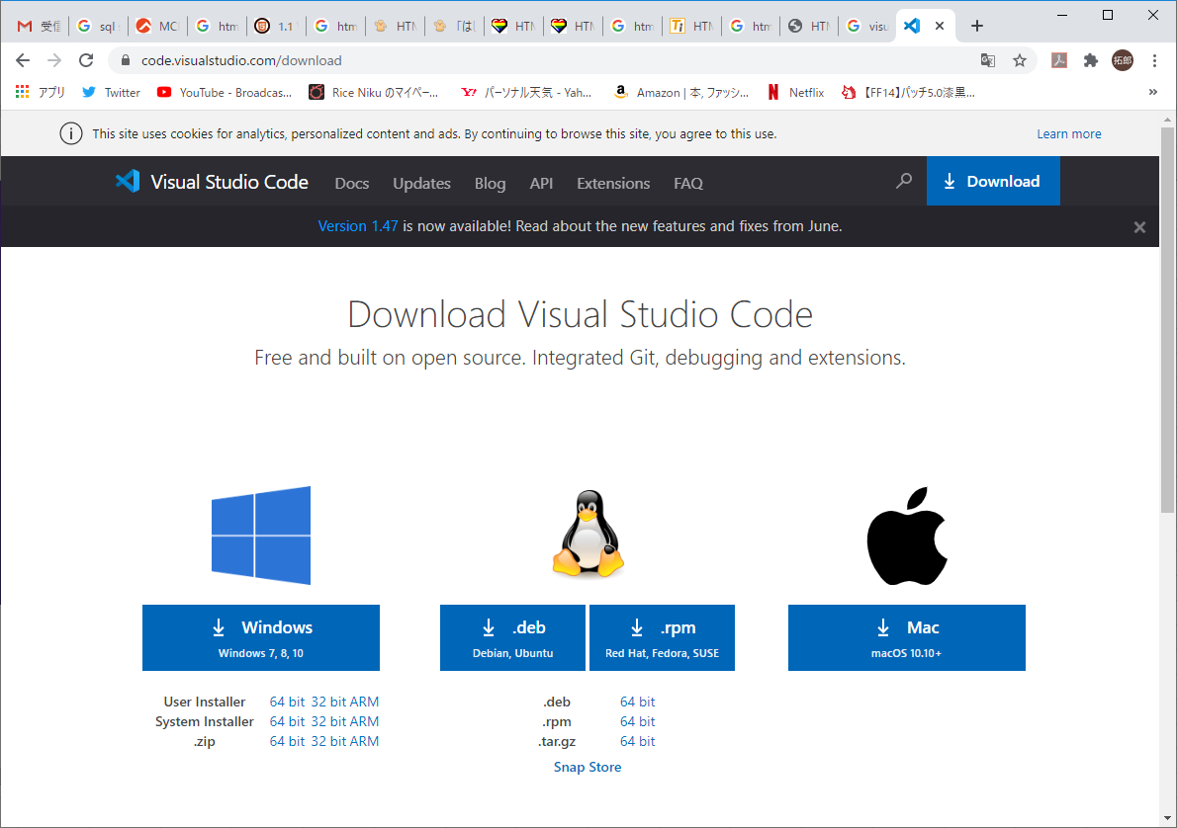

・インストーラを実行

「同意する」を選択し「次へ」
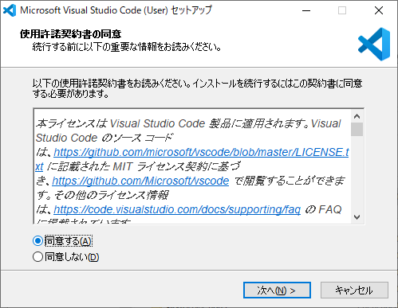

「次へ」を選択
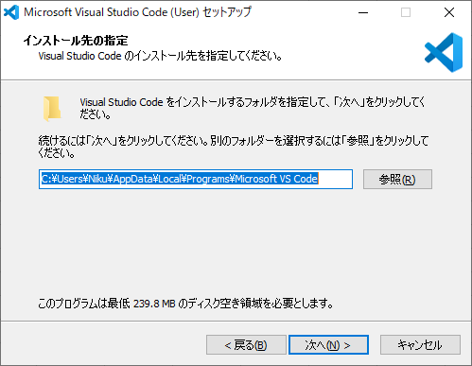

「次へ」を選択
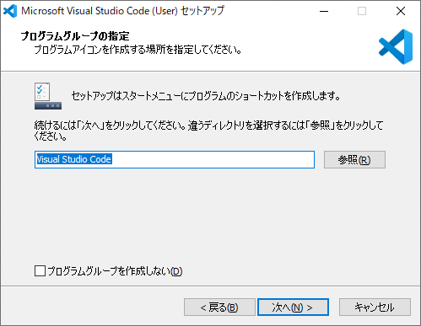

追加タスクを選択して「次へ」を選択
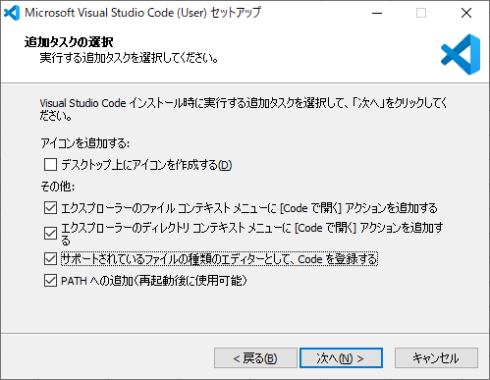

「インストール」を選択
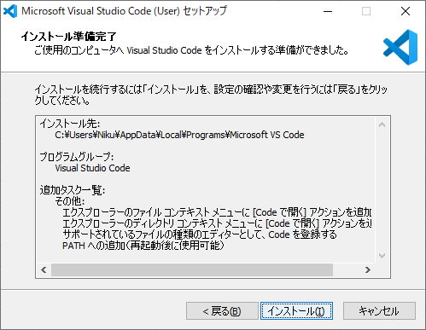

「完了」を選択
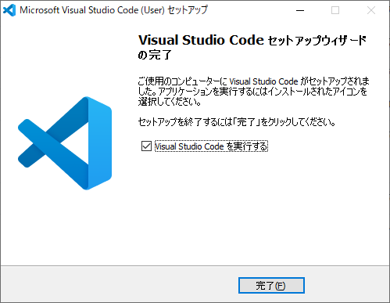

・Visual Studio Codeの日本語化

View ＞ Command Palette を選択
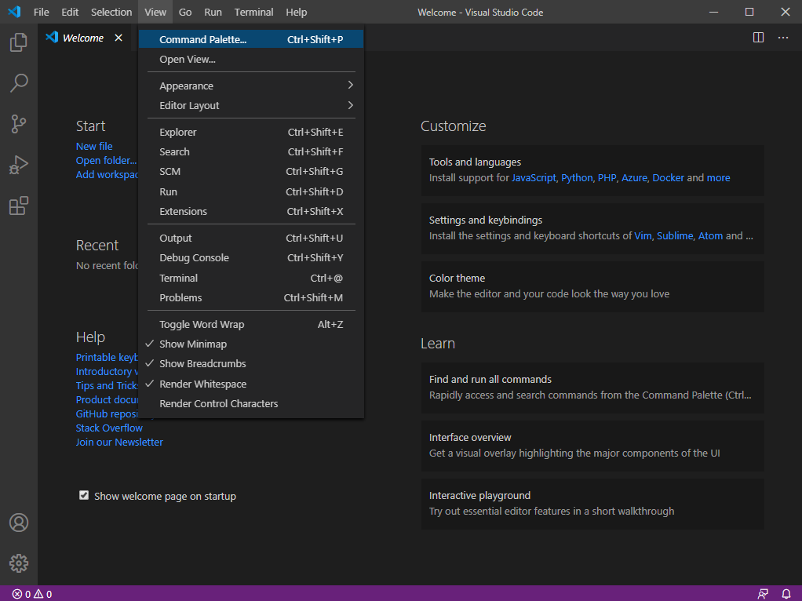

「Configure Display Language」を選択
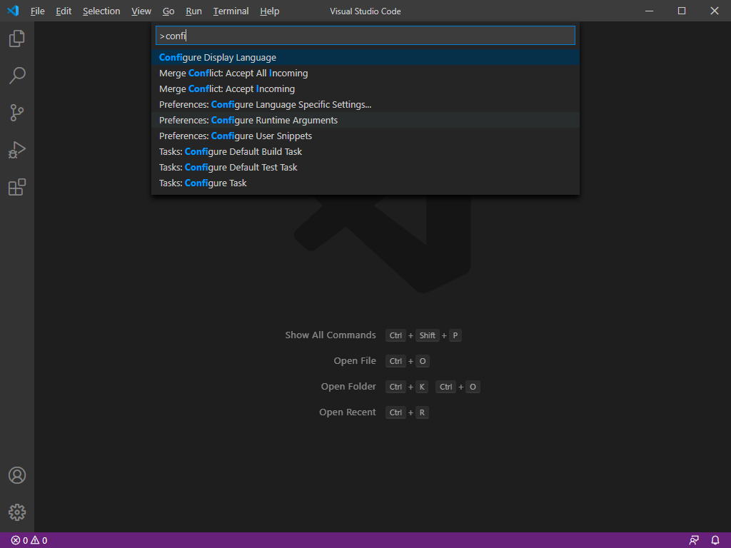

「Install additional Languages」を選択
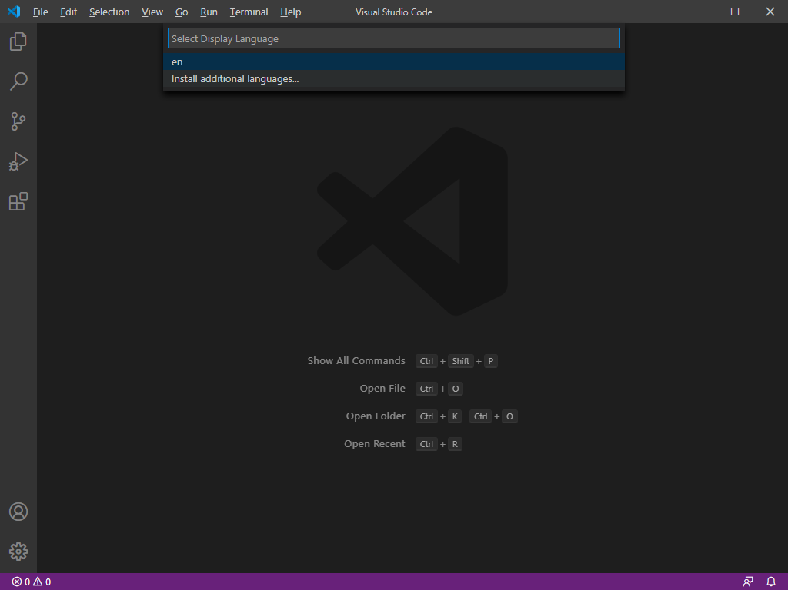

「Japanese Language Pack for Visual Studio Code」を選択
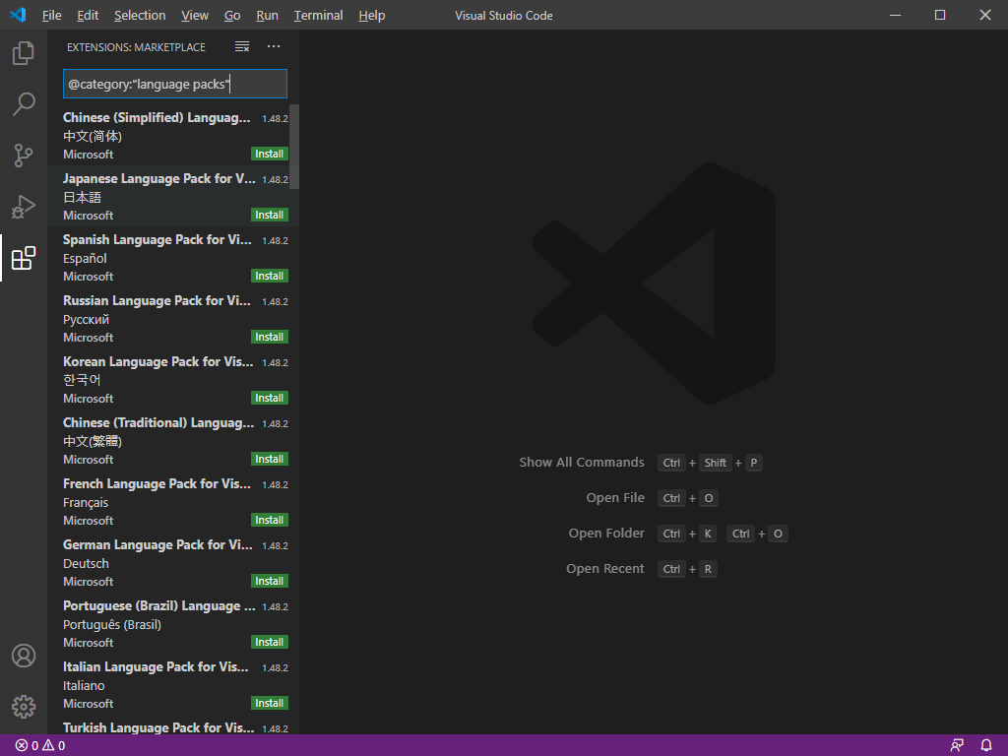

「install」を選択
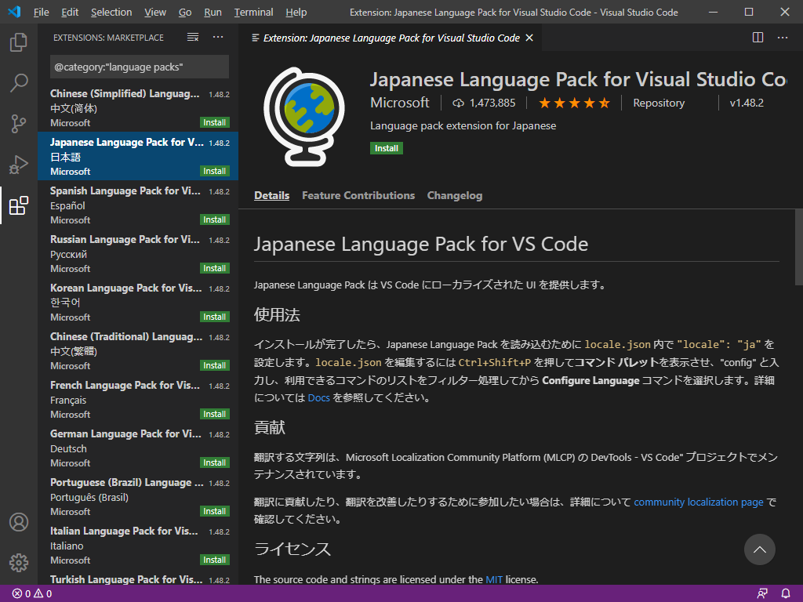

インストールが完了するとVisual Studio Codeを再起動

Visual Studio Code機能
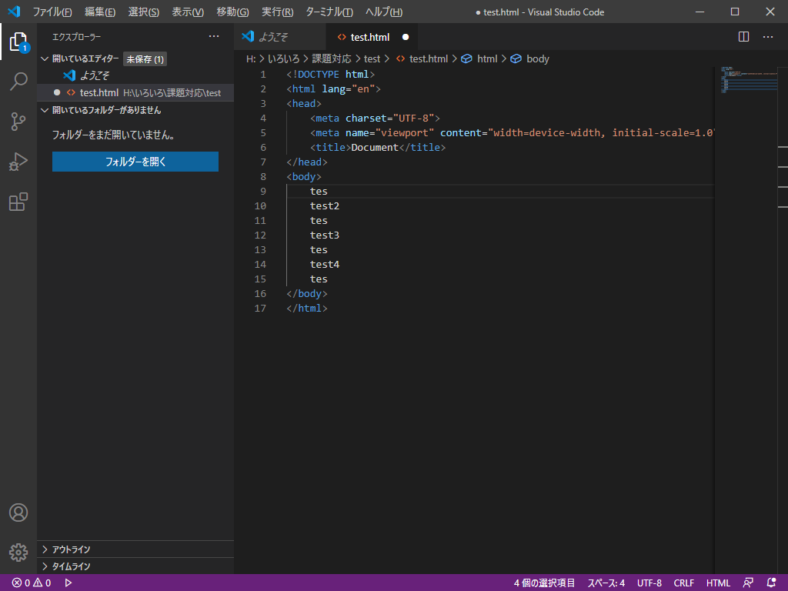
・入力候補の表示
htmlファイルを開き「ht」と入力すると候補が表示される
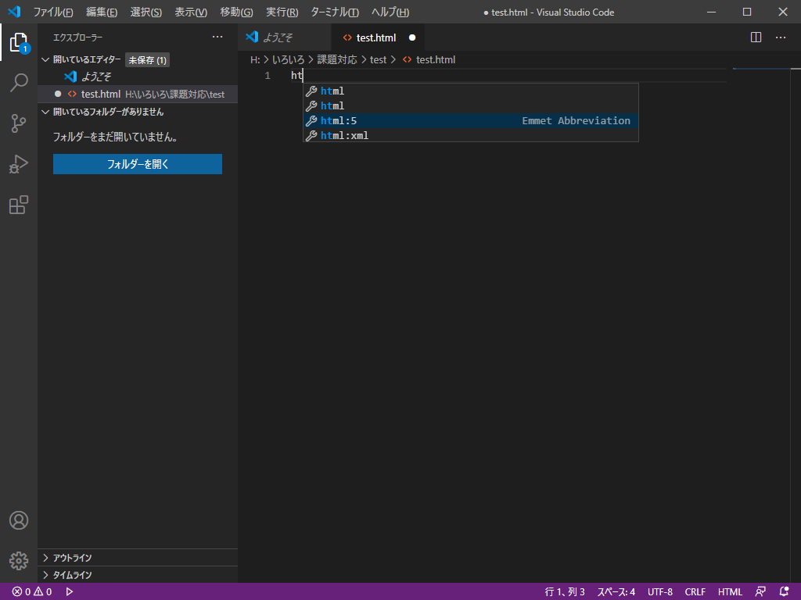

「html:5」を選択すると雛形が自動入力される
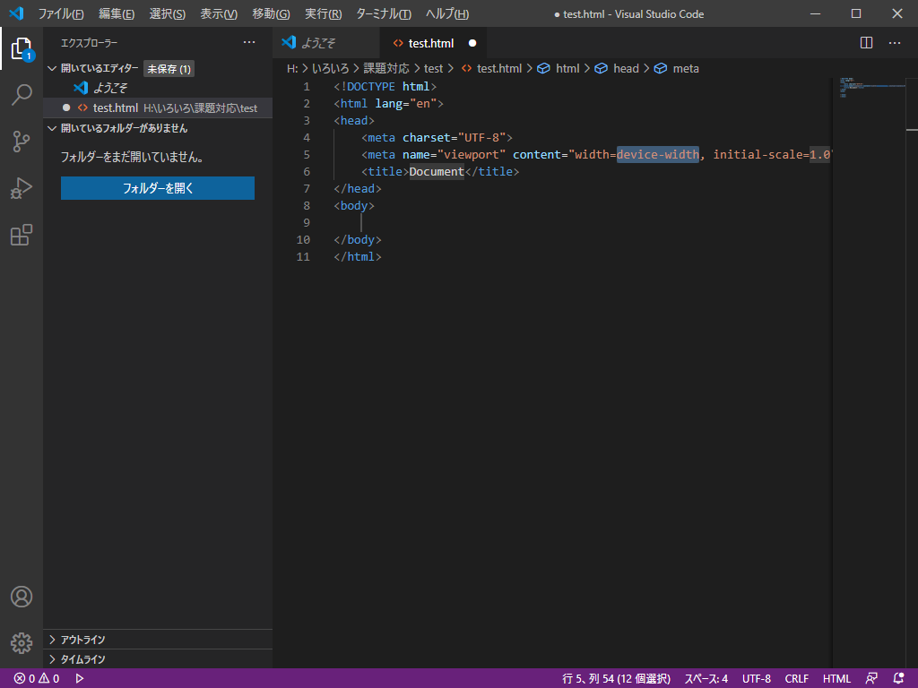

・マルチカーソル選択

下記では「test1」にカーソルがある状態でCtrl + Shift + L を押すと
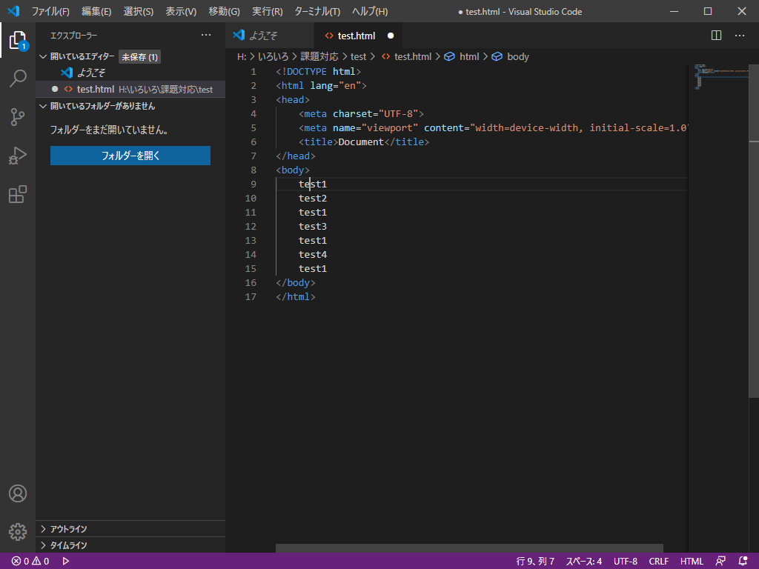

「test1」が全て選択された状態になる
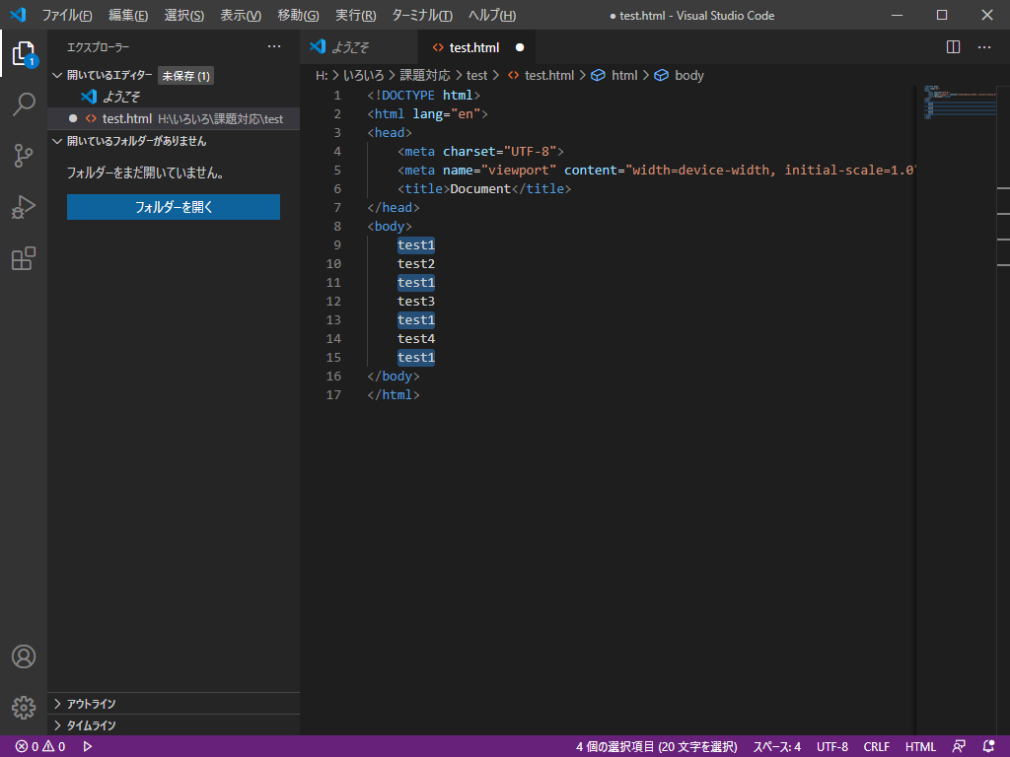

編集すると全て同時に編集される

